VSコードのセットアップ
STEPS

STEP-1
*Pythonバージョン3.9のリンクを使用してダウンロード https://www.python.org/downloads/release/python-390/
*上記のリンクをたどると、以下のようなファイルがいくつかあります
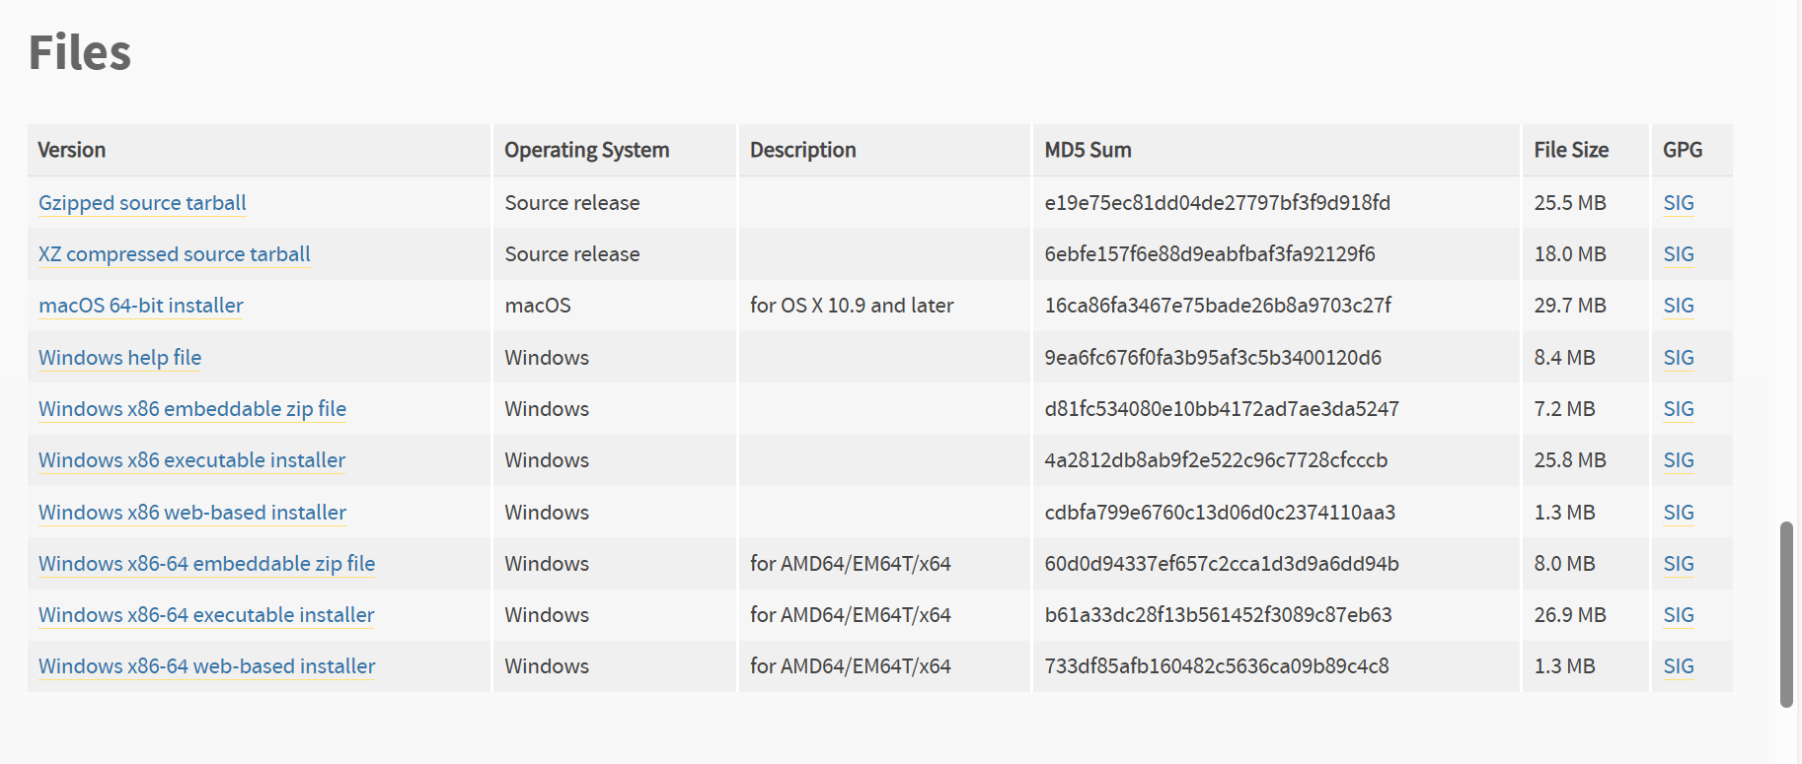

*ここでは、Windows x86-64実行可能インストーラーのダウンロードとインストールを選択します。

**インストール中は、Python3.9をPATHに追加するボックスにチェックを入れてください

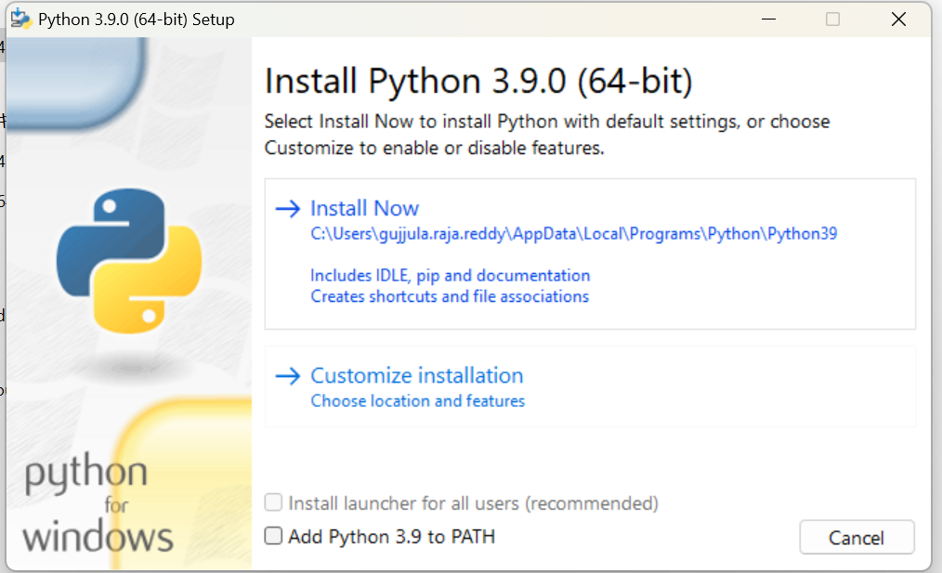

STEP-2
*必要なPythonパッケージのインストール
*ラップトップでコマンドプロンプトを開き、以下のコードを入力して実行します
pip install pandas pywin32 openpyxl

STEP-3
* VS Codeを開き、拡張機能に移動し、Visual Studio CodeのPython拡張機能を検索します。次のようなものを見つけることができるはずです
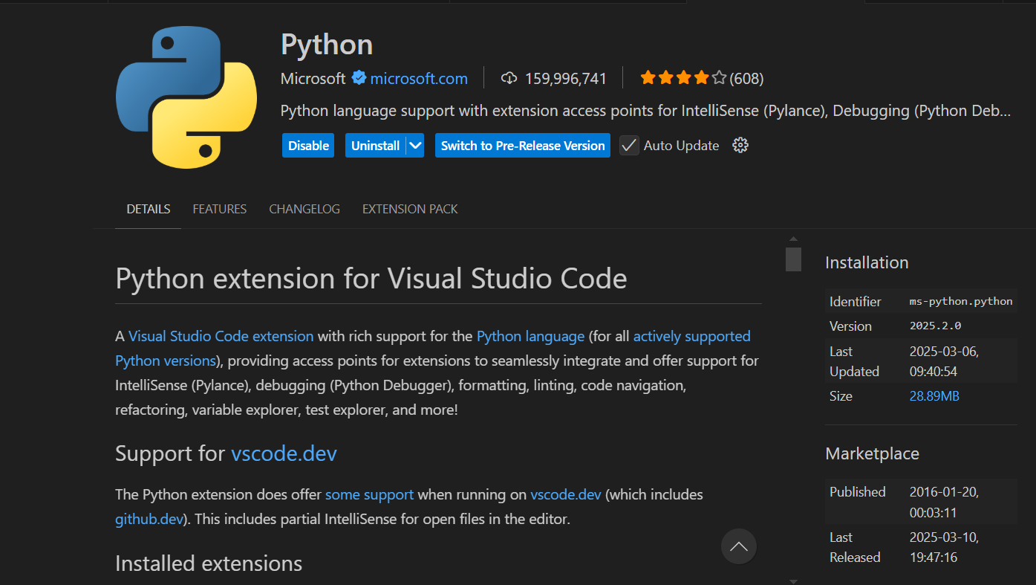

*インストールして有効にします。

__________________________________END______________________________________

アウトプット
STEPS

STEP-1

*リポジトリからコードをダウンロードします

*コードを保存するフォルダを1つ作成し、可能であれば入力ファイルをこの新しく作成したフォルダに移動してください

STEP-2

*VS CodeでPythonコードを開きます

* VS Codeでコードを開いた後、ctrl + shift + Pを押すと、次のようなオプションが表示されます

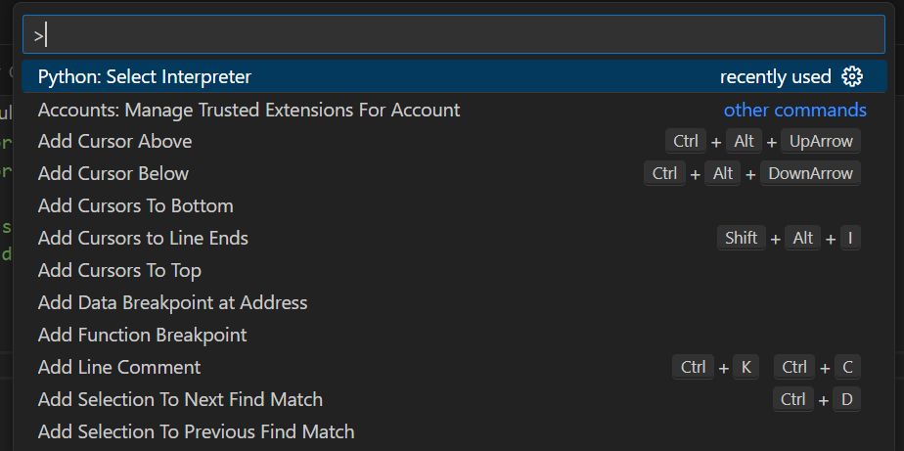

*ここでPythonを検索します:インタープリターを選択し、必要なPythonバージョン(つまりPython 3.9)を選択する必要があります

STEP-3

*ファイルを実行する前に、サンプルデータのディレクトリ(ファイルの場所)を指定する必要があります

*入力ファイルの場所に移動し、以下のようにパスをコピーします(ここでFinal_Sampleが入力ファイルで、Tool_Codeが出力を生成するPythonで、残りのファイルは実行中に生成されます)

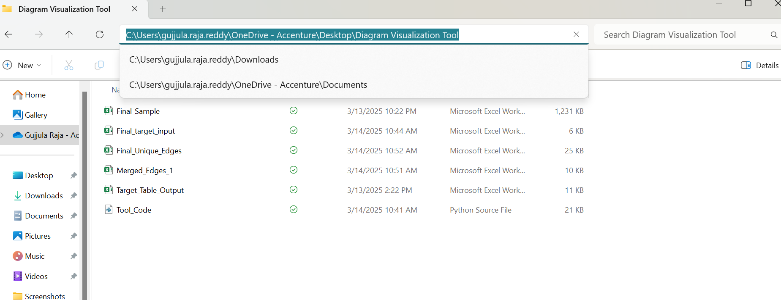

STEP-4

*次に、そのパスをコードの数行に追加する必要があります

※8行目、206行目には、サンプル名とパスに「\」を付けてください

*私の入力ファイル名はコードに書かれているものと同じなので、サンプルファイル名を変更せずに、最後のステップでコピーしたパスを変更するだけです

* 342,343,418行目では、ファイル名の前に「\」を追加してパスを追加します

STEP-5

*これでセットアップの準備ができ、入力も準備が整いました

*上部の警告の再生ボタンを使用してファイルを実行します!! 実行する前に、入力ファイルを閉じてください。

*ターゲットの入力を行い、前述のようにすべてを正しく行った場合、実行後に次のようなメッセージが表示されます

*ターミナルから出力ファイル名を取得でき、Excelの実行中に出力ファイルが開き、初めて実行しない場合は前のファイルを置き換えて保存するように求められます。

Warnings

* 選択した行の INPUT ID 列で、TBMT または Work テーブルで始まるテーブル以外のテーブルがない行を選択すると、上記の警告が表示されます

※必要な行を正しく選択してください。

__________________________________END______________________________________

